例7-1
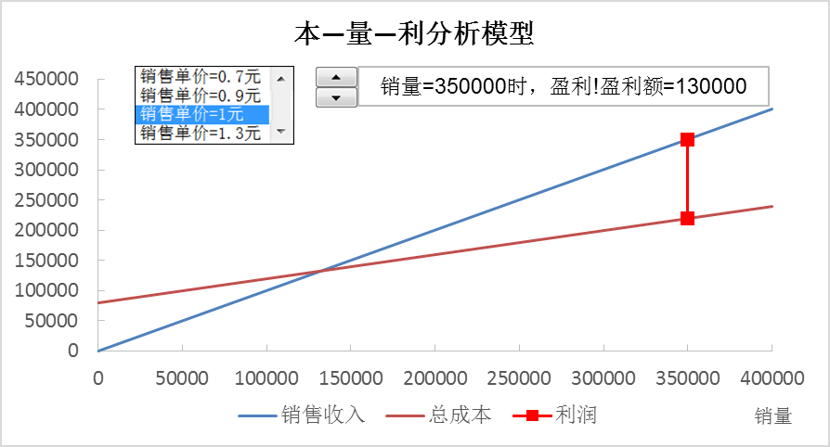
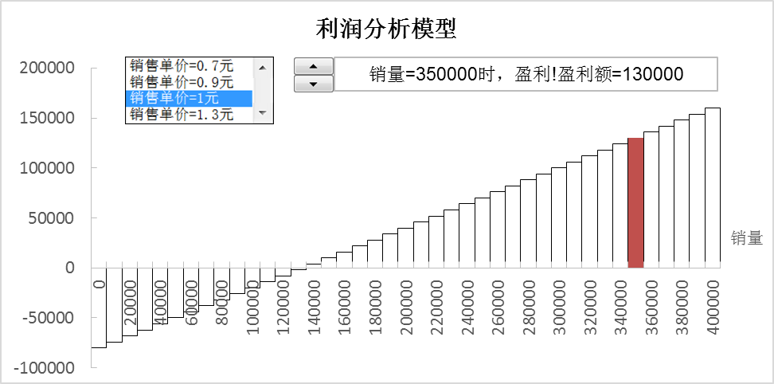
【例7-1】康乐特公司生产与销售某种元件用于智能手机的生产，目前元件生产的固定成本为80000元，单位可变成本为0.4元，销售单价为1元，销量最多为400000件。管理层想通过本—量—利模型分析元件的不同销量对公司利润的影响。参照下两图建立模型。

本—量—利分析模型
 |  |  | 销量 | 销售收入 | 总成本 | 利润 | 销量 | 当前销量时的利润垂直参考线 | 盈利 | 亏损
销量 | 350000 | 3500 |  | 245000 | 220000 | 25000 |  | 25000
 |  |  | 0 | 0 | 80000 | -80000 | 0 | -80000 | 0 | 0
销售单价 | 0.70 | 1 | 400000 | 280000 | 240000 | 40000 | 10000 | -77000 | 0 | 0
固定成本 | 80000.00 |  |  |  |  |  | 20000 | -74000 | 0 | 0
单位可变成本 | 0.40 |  |  |  |  |  | 30000 | -71000 | 0 | 0
可变成本 | 140000.00 |  | 当前销量时的利润垂直参考线 |  |  |  | 40000 | -68000 | 0 | 0
总成本 | 220000.00 |  | 350000 | 245000 |  |  | 50000 | -65000 | 0 | 0
单位边际贡献 | 0.30 |  | 350000 | 220000 |  |  | 60000 | -62000 | 0 | 0
边际贡献 | 105000.00 |  |  |  |  |  | 70000 | -59000 | 0 | 0
边际贡献率 | 0.43 |  | 销售单价列表框数据 |  |  |  | 80000 | -56000 | 0 | 0
销售收入 | 245000.00 |  | 销售单价=0.7元 | 0.7 |  |  | 90000 | -53000 | 0 | 0
利润 | 25000.00 |  | 销售单价=0.9元 | 0.9 |  |  | 100000 | -50000 | 0 | 0
 |  |  | 销售单价=1元 | 1.0 |  |  | 110000 | -47000 | 0 | 0
 |  |  | 销售单价=1.3元 | 1.3 |  |  | 120000 | -44000 | 0 | 0
结论： |  |  |  |  |  |  | 130000 | -41000 | 0 | 0
销量=350000时，盈利!盈利额=25000 |  |  |  |  |  |  | 140000 | -38000 | 0 | 0
 |  |  |  |  |  |  | 150000 | -35000 | 0 | 0
 |  |  |  |  |  |  | 160000 | -32000 | 0 | 0
 |  |  |  |  |  |  | 170000 | -29000 | 0 | 0
 |  |  |  |  |  |  | 180000 | -26000 | 0 | 0
 |  |  |  |  |  |  | 190000 | -23000 | 0 | 0
 |  |  |  |  |  |  | 200000 | -20000 | 0 | 0
 |  |  |  |  |  |  | 210000 | -17000 | 0 | 0
 |  |  |  |  |  |  | 220000 | -14000 | 0 | 0
 |  |  |  |  |  |  | 230000 | -11000 | 0 | 0
 |  |  |  |  |  |  | 240000 | -8000 | 0 | 0
 |  |  |  |  |  |  | 250000 | -5000 | 0 | 0
 |  |  |  |  |  |  | 260000 | -2000 | 0 | 0
 |  |  |  |  |  |  | 270000 | 1000 | 0 | 0
 |  |  |  |  |  |  | 280000 | 4000 | 0 | 0
 |  |  |  |  |  |  | 290000 | 7000 | 0 | 0
 |  |  |  |  |  |  | 300000 | 10000 | 0 | 0
 |  |  |  |  |  |  | 310000 | 13000 | 0 | 0
 |  |  |  |  |  |  | 320000 | 16000 | 0 | 0
 |  |  |  |  |  |  | 330000 | 19000 | 0 | 0
 |  |  |  |  |  |  | 340000 | 22000 | 0 | 0
 |  |  |  |  |  |  | 350000 | 25000 | 25000 | 0
 |  |  |  |  |  |  | 360000 | 28000 | 0 | 0
 |  |  |  |  |  |  | 370000 | 31000 | 0 | 0
 |  |  |  |  |  |  | 380000 | 34000 | 0 | 0
 |  |  |  |  |  |  | 390000 | 37000 | 0 | 0
 |  |  |  |  |  |  | 400000 | 40000 | 0 | 0

本—量—利分析图形
本—量—利分析模型
 | 销售收入 |  | 总成本 |  | 利润
0 | 0 | 0 | 80000 | 350000 | 245000
400000 | 280000 | 400000 | 240000 | 350000 | 220000
销量=350000时，盈利!盈利额=25000

利润分析图形
利润分析模型
0 | -80000 | 0 | 0
10000 | -77000 | 0 | 0
20000 | -74000 | 0 | 0
30000 | -71000 | 0 | 0
40000 | -68000 | 0 | 0
50000 | -65000 | 0 | 0
60000 | -62000 | 0 | 0
70000 | -59000 | 0 | 0
80000 | -56000 | 0 | 0
90000 | -53000 | 0 | 0
100000 | -50000 | 0 | 0
110000 | -47000 | 0 | 0
120000 | -44000 | 0 | 0
130000 | -41000 | 0 | 0
140000 | -38000 | 0 | 0
150000 | -35000 | 0 | 0
160000 | -32000 | 0 | 0
170000 | -29000 | 0 | 0
180000 | -26000 | 0 | 0
190000 | -23000 | 0 | 0
200000 | -20000 | 0 | 0
210000 | -17000 | 0 | 0
220000 | -14000 | 0 | 0
230000 | -11000 | 0 | 0
240000 | -8000 | 0 | 0
250000 | -5000 | 0 | 0
260000 | -2000 | 0 | 0
270000 | 1000 | 0 | 0
280000 | 4000 | 0 | 0
290000 | 7000 | 0 | 0
300000 | 10000 | 0 | 0
310000 | 13000 | 0 | 0
320000 | 16000 | 0 | 0
330000 | 19000 | 0 | 0
340000 | 22000 | 0 | 0
350000 | 25000 | 25000 | 0
360000 | 28000 | 0 | 0
370000 | 31000 | 0 | 0
380000 | 34000 | 0 | 0
390000 | 37000 | 0 | 0
400000 | 40000
销量=350000时，盈利!盈利额=25000

